Лист1
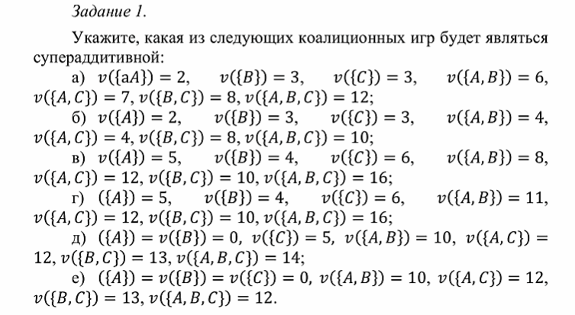
fk | -выигрыш коалиции
sk | -стартегия игрока k
s/k | -стратегии всех других игроков коалиции

т.е. решаем 2 на 2, где есть наша коалиция, все остальные против нас в коалицию по умолчанию

